Página1
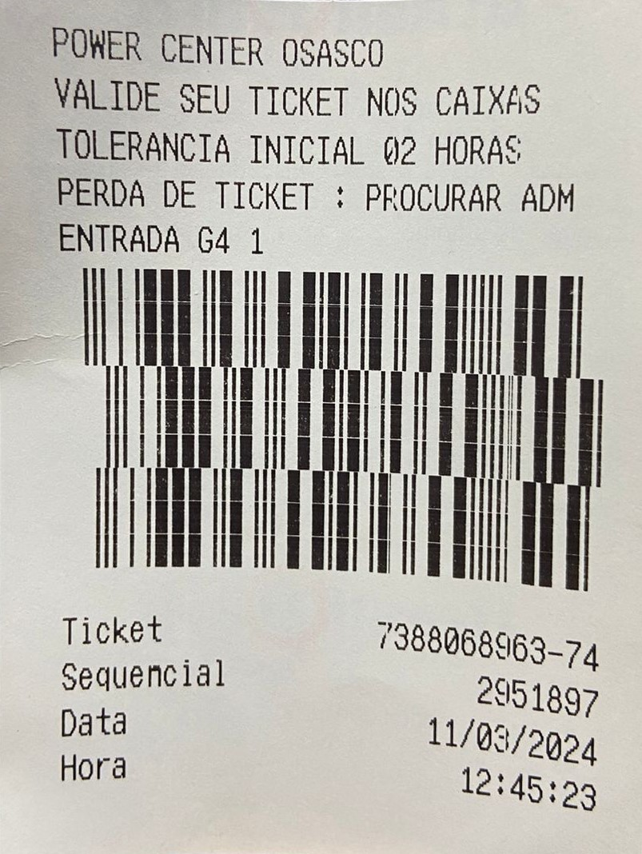

Id_Ticket | --> Nº Sequencial
Nm_Sequencial
Dt_Entrada
Dt_Saida
Nm_Portao | --> Id Portao
Id_Cancela

1FN - Separa uma tabela

 | Tb_A |  | Tb_Ticket
 | Id_Ticket |  | Id_Ticket
 | Nm_Sequencial |  | Nm_Sequencial
 | Dt_Entrada |  | Dt_Entrada
 | Dt_Saida |  | Dt_Saida
 | Nm_Portao |  | Id_Cancela
 | Id_Portao
 | Id_Cancela

2FN - Separa o que repete

Não, pois não há chaves compostas

3FN - Verificar se estão dependentes funcionalmente e colocar os relacionamentos

 | Tb_Ticket |  |  | Tb_Cancela |  |  | Tb_Portao
 | Id_Ticket |  | 1 | Id_Cancela |  | 1 | Id_Portao
 | Nm_Sequencial |  |  | Id_Portao | N |  | Nm_Portao
 | Dt_Entrada
 | Dt_Saida
 | Id_Cancela | N

